Նկար
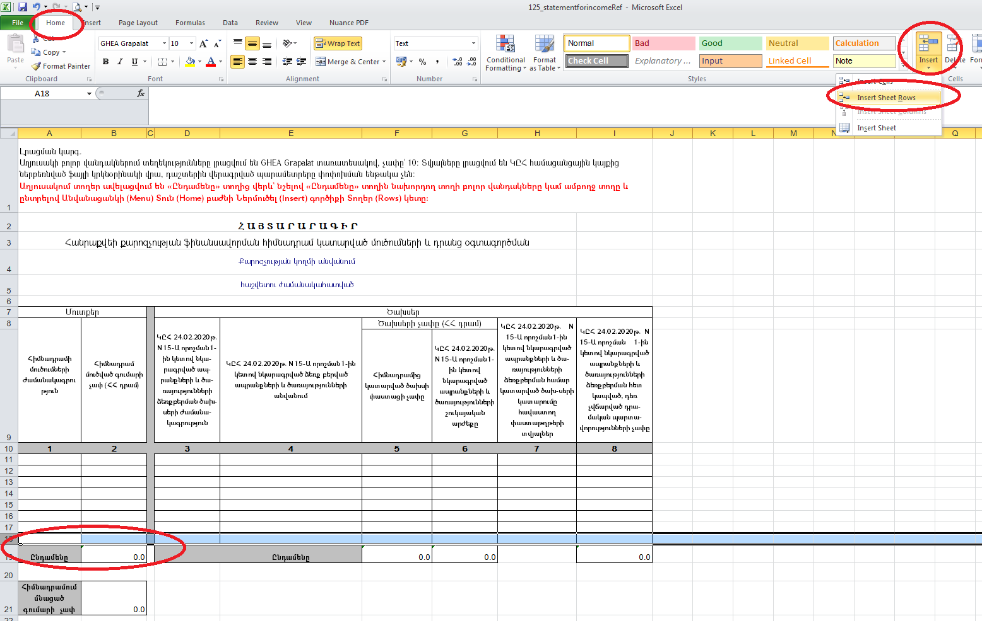
Ավելացնել տողեր աղյուսակում

